Sheet1
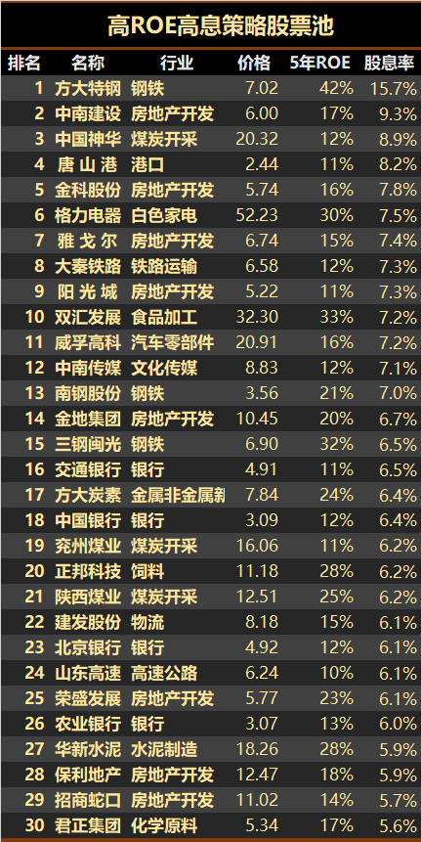
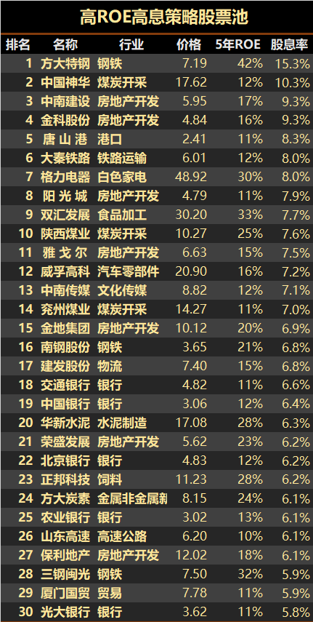
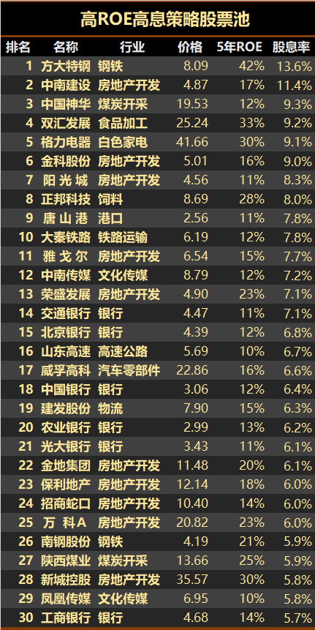

市盈率(PE)
市净率(PB)

市净率比较低，说明越被低估。
如果市净率低于1，就是所谓“破净”。当然投资破净股并不一定能赚钱，毕竟出现了破净现象，可能意味着行业不景气或者盈利能力差，想要撑过目前的困境，时间可能会很久。

净资产收益率（Return on Equity，简称ROE）

股息就是上市公司当年取得利润时拿出一部分的利润给股东分红。
股息率＝每股的分红/每股价格x100%

PE<10
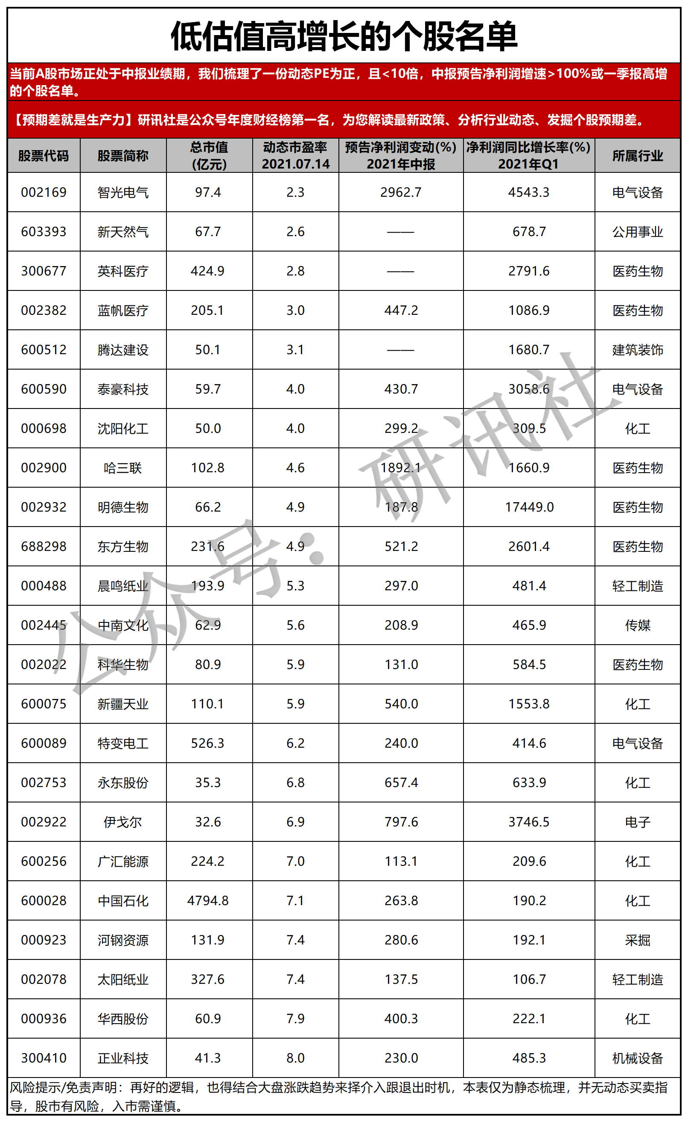

Sheet2
